Sheet1
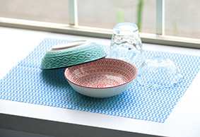
提 案 書

テーブルダスター |  | 参考上代 | ¥50 | 販売価格
 |  | （税別） |  | （税別）
【JAN】 | 4562121888388
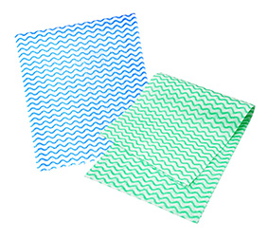 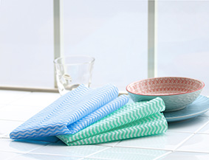 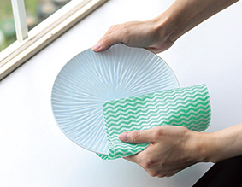 |  |  | 【商品番号】 7570 【本体サイズ】 300×350mm・5ｇ 【パッケージサイズ】 165×185×1mｍ・8ｇ 【個装形態】 ポリ袋入 【色・柄】 ブルー・グリーン（色指定不可） 【材質】 レーヨン70％・ポリエステル30％ 【入数】 600 【商品説明】 吸水性＆速乾性に優れた柔らか素材！ 汚れをきれいに拭き取ります。 【生産国】 中国

